Portada
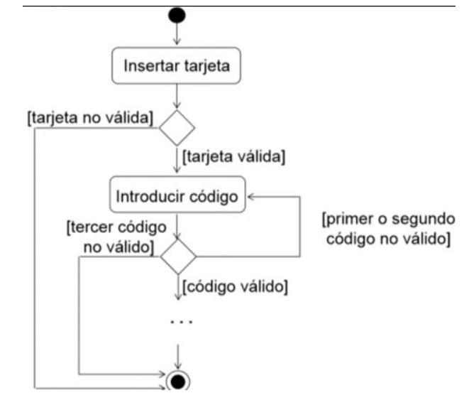
Ejecución de las Pruebas

Caso de prueba Flujo Cajero Automático
Agustin Contrera T05 - TM

Consigna: Elabora los casos de prueba que creas necesario elaborar , tratando de cubir el funcionamiento del cajero automatico, segun el siguiente diagrama.

